Bande1 #2900 Biofarm Valley
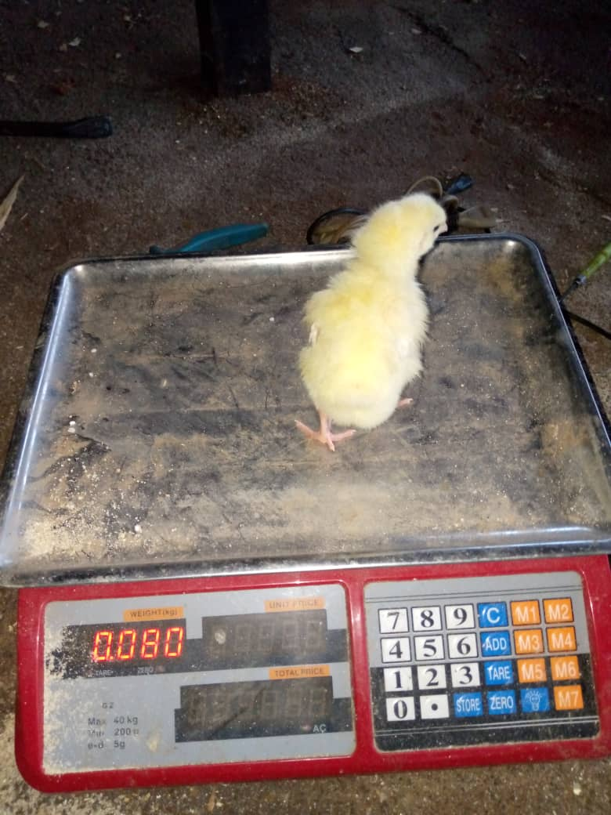 | 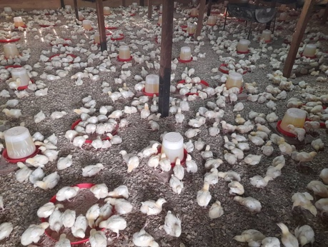 |  |  |  | 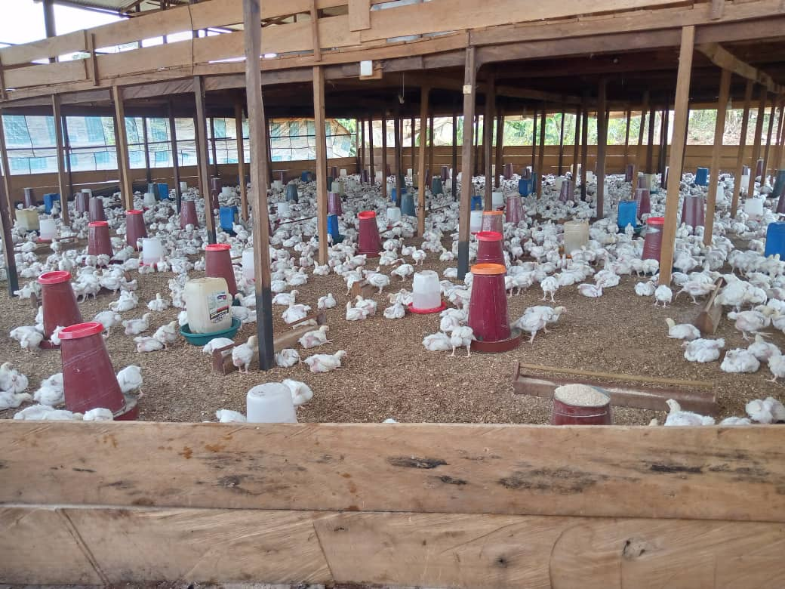 |  |  |  |  |  | 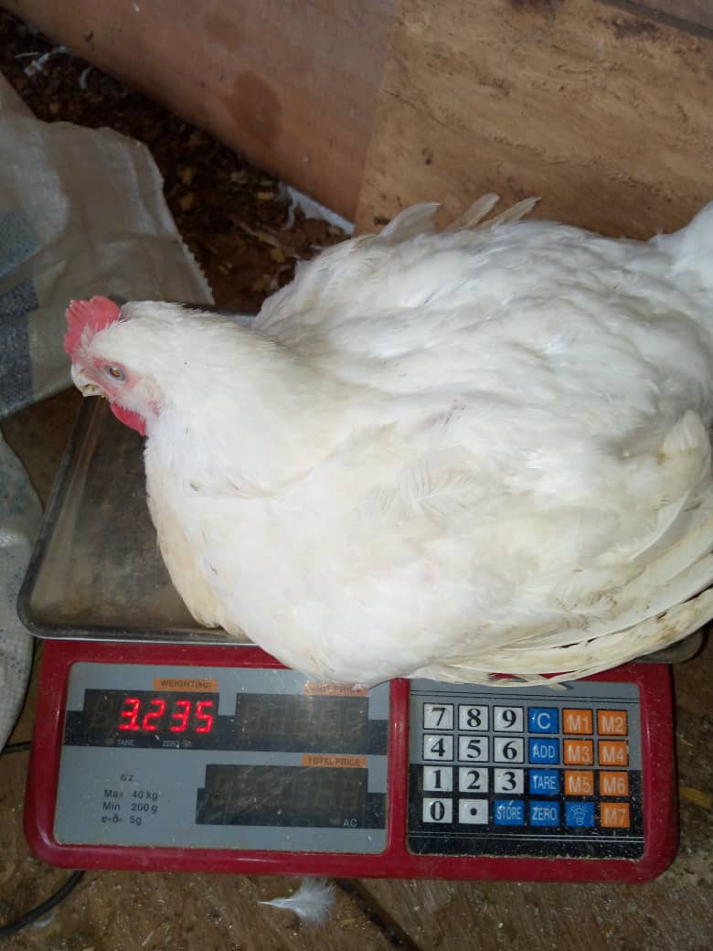 |  | 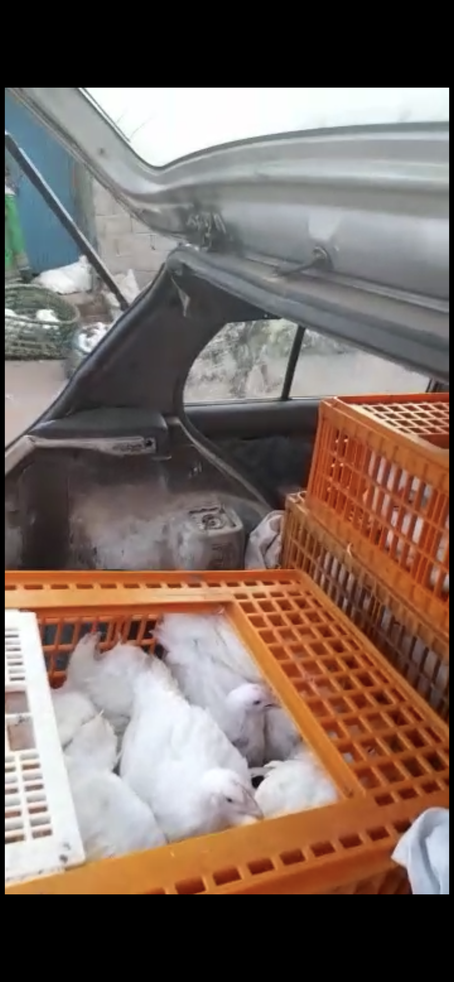
 |  |  |  |  |  |  |  |  |  |  |  | 
 |  |  |  | Mortalité/ Mortality |  | Aliments feed (Kg) |  | Eau et Masse Water and weight
Jour N°/Day Nr. | Date | Effectif/Polulation | Jour/ day | Cumul | Jour/ day | Cumul | Eau/ Water | Masse/ Weight |  | Traitements et Vaccin | Observations
Spalte1 | Spalte2 | Spalte3 | Spalte4 | Spalte5 | Spalte6 | Spalte7 | Spalte8 | Spalte9 |  | Spalte10 | Spalte11 |  | Bord Computer
1 | 2025-06-17 | 3022 | 0 | 0 | 20 | 20 | 40 | 0.04 |  | T.ts+ Vit+ antistress + mineral + duretique | Instalation avec composition de ali.+ acv + parametre a 2 heures
2 | 2025-06-18 | 3022 | 2 | 2 | 30 | 50 | 55 | 0.05 |  | T.ts+ Vit+ antistress + mineral + duretique | Instalation avec composition de ali.+ acv + parametre a 2 heures
3 | 2025-06-19 | 3020 | 4 | 6 | 35 | 85 | 80 | 0.062 |  | antistress + vitamine | Instalation avec composition de ali.+ acv + parametre 2 heures
4 | 2025-06-20 | 3014 | 4 | 10 | 65 | 150 | 160 | 0.084 |  | antistress + vitamine | l´ail, mid + acv le matin |  | Timer production [jour] ⏱️
5 | 2025-06-21 | 3004 | 7 | 17 | 80 | 230 | 84 | 0.091 |  | antistress + vitamine | moringha 4 l/20 litres, moulac 50 ml/20 litres d´eau, parametre prise a 14 heures |  | Début de la bande2 | 2023-02-15
6 | 2025-06-22 | 2987 | 2 | 19 | 45 | 275 | 91 | 0.117 |  | Moringha + moulac | moringha 4 l/20 litres, moulac 50 ml/20 litres d´eau, parametre prise a 14 heures |  | Aujourd'hui | 2025-07-23
7 | 2025-06-23 | 2968 |  | 19 |  | 275 |  |  |  |  |  |  | Fin de la bande2 | 01/04/2023
8 | 2025-06-24 | 2949 | 3 | 22 | 100 | 375 | 220 | 0.162 |  | oxytesrat, vitamine + mineral+ duretique | melanger 50g / sac de 50 kg d´aliment de moringha |  | Fin reele de la bande2 | 2023-04-13
9 | 2025-06-25 | 2927 | 2 | 24 | 130 | 505 | 250 | 0.185 |  | oxytesrat, vitamine + mineral+ duretique | en soirée moringha + moulac |  | Jours restant | 0
10 | 2025-06-26 | 2903 | 2 | 26 | 170 | 675 | 320 | 0.236 |  | anticoc | en soirée moringha + moulac |  | durée reele de la bande2 | 57
11 | 2025-06-27 | 2877 | 4 | 30 | 200 | 875 | 350 | 0.274 |  | anticoc | moulac 60 ml/20l a partir du 10ème jours |  | Excedent | 12
12 | 2025-06-28 | 2847 | 1 | 31 | 200 | 1075 | 400 | 0.341 |  | anticoc
13 | 2025-06-29 | 2816 | 1 | 32 | 200 | 1275 | 400 | 0.391 |  | anticoc
14 | 2025-06-30 | 2784 | 0 | 32 | 200 | 1475 | 400 | 0.452 |  | antibiotic apres vaccin | vaccin gomborc + IB-NB Duo le soir moulac |  | Timer vente[jour] ⏱️
15 | 2025-07-01 | 2752 | 1 | 33 | 200 | 1675 | 480 | 0.491 |  | Vit. + minerale + TTS | moulac + moringha |  | Début des ventes
16 | 2025-07-02 | 2719 | 3 | 36 | 258 | 1933 | 560 | 0.55 |  | Vit. + minerale + Oxytetra | moulac + moringha |  | Fin des ventes
17 | 2025-07-03 | 2683 | 1 | 37 | 250 | 2183 | 600 | 0.573 |  | Vit. + minerale + Oxytetra |  |  | Total Jours de ventes
18 | 2025-07-04 | 2646 | 2 | 39 | 250 | 2433 | 640 | 0.686 |  | Vit. + Oxytetra
19 | 2025-07-05 | 2607 | 3 | 42 | 250 | 2683 | 650
20 | 2025-07-06 | 2565 | 1 | 43 | 250 | 2933 | 670 | 0.8
21 | 2025-07-07 | 2522 | 1 | 44 | 300 | 3233 | 690 | 0.921 |  | vironet + moulac |  |  | Tonnage Aliment [ Kg ] 🌾🌽🥜🥚
22 | 2025-07-08 | 2478 | 2 | 46 | 350 | 3583 | 880 | 0.625 | 1.005 | vaccin 21ème jour+ Antistress | melange piment + djindja+tumanque dans l´aliment, moulac en soirèe |  | Démarrage
23 | 2025-07-09 | 2432 | 0 | 46 | 300 | 3883 | 760 | 0.715 | 1.135 | vetclin total | melange piment + djindja+tumanque dans l´aliment, moulac en soirèe |  | Croissance
24 | 2025-07-10 | 2386 | 1 | 47 | 350 | 4233 | 800 | 0.055 | 1.18 | vetclin total | melange piment + djindja+tumanque dans l´aliment, moulac en soirèe |  | Finition
25 | 2025-07-11 | 2339 | 1 | 48 | 400 | 4633 | 900 | 0.955 | 1.115 | anticoc | eau simple |  | Réformé dès J45
26 | 2025-07-12 | 2291 | 2 | 50 | 350 | 4983 | 900 | 0.895 | 1.325 | anticoc | eau simple
27 | 2025-07-13 | 2241 | 0 | 50 | 350 | 5333 | 900 | 1.05 | 1.42 | anticoc | eau simple
28 | 2025-07-14 | 2191 | 1 | 51 | 350 | 5683 | 950 | 1 | 1.44 | anticoc | melange piment + djindja+tumanque dans l´aliment, moulac en soirèe |  | Coût de production total 💵
29 | 2025-07-15 | 2140 | 1 | 52 | 250 | 5933 | 920 | 1.245 | 1.56 | vironet 5cl/1oml vetclin total | melange piment + djindja+tumanque dans l´aliment, moulac en soirèe |  | Poussins
30 | 2025-07-16 | 2088 | 2 | 54 | 350 | 6283 | 950 | 1.17 | 1.65 | vironet 5cl/1oml vetclin total | eau simple |  | Provende
31 | 2025-07-17 | 2034 | 7 | 61 | 550 | 6833 | 1290 | 1.265 | 1.77 | vironet 5cl/1oml vetclin total | eau simple |  | Médicaments Vacc
32 | 2025-07-18 | 1973 | 4 | 65 | 350 | 7183 | 1290 | 1.335 | 1.9 | eau simple | eau simple |  | Électricité
33 | 2025-07-19 | 1908 | 1 | 66 | 400 | 7583 | 1600 | 1.535 | 2.005 | eau simple | eau simple |  | Salaire
34 | 2025-07-20 | 1842 | 6 | 72 | 450 | 8033 | 1600 | 1.6 | 1.76 | ail+ paul fresh | ail
35 | 2025-07-21 | 1770 | 4 | 76 | 350 | 8383 | 1600 | 1.55 | 1.8 | ashialben | melange: djindja + tumerique+moringha dans l´aliment, moulac en soirée |  | Total
36 | 2025-07-22 | 1694 | 1 | 77 | 250 | 8633 | 1600 | 1.5 | 2.125 | viremet+ paul fresh | melange: djindja + tumerique+moringha dans l´aliment, moulac en soirée
37 | 2025-07-23 | 1617 | 2 | 79 | 700 | 9333 | 1600 | 1.8 | 1.925 | anticoc + paul fresh | anticoc
38 | 2025-07-24 | 1538 | 24 | 103 | 400 | 9733 | 1700 | 1.84 | 2.2 | eau simple + paul fresh | eau simple |  | Dépenses liées à la vente
39 | 2025-07-25 | 1435 | 4 | 107 | 250 | 9983 | 1700 | 1.845 | 2.525 | paul fresh | eau simple |  | Carburant
40 | 2025-07-26 | 1328 | 2 | 109 | 250 | 10233 | 1700 | 2.04 | 2.185 | paul fresh | eau simple |  | Tickets 🎫
41 | 2025-07-27 | 1219 | 4 | 113 | 250 | 10483 | 1700 | 2.05 | 2.21 | ail+ paul fresh | ail+ paul fresh |  | Déjeuner / bière 🍺
42 | 2025-07-28 | 1106 | 18 | 131 | 550 | 11033 | 1700 | 2.23 | 2.6 | ail+ paul fresh + vitamine | paul fresh-Vitamine
43 | 2025-07-29 | 975 | 15 | 146 | 250 | 11283 | 1800 | 1.74 | 2.448
44 | 2025-07-30 | 829 | 9 | 155 | 250 | 11533 | 1800 | 1.4 | 2.59 |  |  |  | Total
45 | 2025-07-31 | 674 | 4 | 159 | 300 | 11833 | 1800
46 | 2025-08-01 | 515 | 10 | 169 | 0 | 11833 | 1800
47 | 2025-08-02 | 346 | 6 | 175 | 650 | 12483 | 1800 |  |  |  |  |  | Récapitulatif mortalité
48 | 2025-08-03 | 171 | 5 | 180 | 200 | 12683 | 1700 |  |  |  |  |  | Démarrage -J15
49 | 2025-08-04 | -9 | 9 | 189 | 150 | 12833 | 1600 |  |  |  |  |  | Croissance -J28
50 | 2025-08-05 | -198 | 8 | 197 | 250 | 13083 | 1300 |  |  |  |  |  | Finition -J45
51 | 2025-08-06 | -395 | 7 | 204 | 200 | 13283 | 1300 |  |  |  |  |  | Réformé dès J45
52 | 2025-08-07 | -599 | 8 | 212 | 200 | 13483 | 1200
53 | 2025-08-08 | -811 | 9 | 221 | 200 | 13683 | 1200
54 | 2025-08-09 | -1032 | 5 | 226 | 250 | 13933 | 1200 |  |  |  |  |  | Moyenne prise de masse [g/ jour]
55 | 2025-08-10 | -1258 | 2 | 228 | 200 | 14133 | 1100 |  |  |  |  |  | Démarrage -J15
56 | 2025-08-11 | -1486 | 3 | 231 | 50 | 14183 | 1000 |  |  |  |  |  | Croissance -J28
57 | 2025-08-12 | -1717 | 2 | 233 | 100 | 14283 | 1000 |  |  |  |  |  | Finition -J45
58 | 2025-08-13 | -1950 |  | 233 |  | 14283 |  |  |  |  |  |  | Réformé dès J45
59 | 2025-08-14 | -2183 |  | 233 |  | 14283
60 | 2025-08-15 | -2416 |  | 233 |  | 14283
61
62
63

Bande2 #3700 Biofarm Valle
Biofarm Valley 🐓 Fiche technique de suivi hebdomadaire/Weekly monitoring data sheet 🐓 Biofarm Valley
 |  |  |  |  |  |  |  |  |  |  | 0.14

 |  |  | Mortalité/ Mortality |  | Aliments feed (Kg) |  | Eau et Masse Water and weight
Jour N°/Day Nr. | Date | Effectif/Polulation | Jour/ day | Cumul | Jour/ day | Cumul | Eau/ Water | cumul |  | Masse/ Weight | Traitements et Vaccin | Observations
Spalte1 | Spalte2 | Spalte3 | Spalte4 | Spalte5 | Spalte6 | Spalte7 | Spalte8 | Spalte9 |  |  | Spalte10 | Spalte11 | Bord Computer
1 | 2025-04-03 | 4,087 |  |  |  |  | 80 | 80 |  |  | Antibiotic+vitamine+miniral+duretique+antistress | a l`installation= l´ail+miel+ACV pendant 2 heures
2 | 2025-04-04 | 4,087 |  | 0 |  | 0 | 90 | 170 |  |  | Antibiotic+vitamine+miniral+duretique+antistress | l´ail+miel+ACV pendant 2 heures
3 | 2025-04-05 | 4,087 |  | 0 |  | 0 | 170 | 340 |  |  | Antibiotic+vitamine+miniral+duretique+antistress | l´ail+miel+ACV pendant 2 heures
4 | 2025-04-06 | 4,087 |  | 0 |  | 0 | 160 | 500 |  |  | Antibiotic+vitamine+miniral+duretique+antistress | TT8+mineral+duritique+ antistress | Timer production [jour] ⏱️
5 | 2025-04-07 | 4,087 |  | 0 |  | 0 | 200 | 700 |  | 0.15 | Antibiotic+vitamine+miniral+duretique+antistress | mourigha+ X-mold | Début de la bande2 | 2023-05-01
6 | 2025-04-08 | 4,087 |  | 0 |  | 0 | 220 | 920 |  | 0.14 | X-mold + moringha | mourigha+ X-mold | Aujourd'hui | 2025-07-23
7 | 2025-04-09 | 4,087 |  | 0 |  | 0 |  | 920 | 0.18 | 0.2 |  |  | Fin de la bande2 | 2023-06-14
8 | 2025-04-10 | 4,087 |  | 0 |  | 0 | 280 | 1200 | 0.215 | 0.245 | anti stress vaccin | anti stress vaccin | Fin reele de la bande2* | 2023-06-29 | *Date doit être rempli á la fin de la bande
9 | 2025-04-11 | 4,087 |  | 0 |  | 0 | 390 | 1590 | 0.17 | 0.3 | Vit, mineral, duretique | Vit, mineral, duretique | Jours restant
10 | 2025-04-12 | 4,087 |  | 0 |  | 0 | 400 | 1990 | 0.2 | 0.305 | Anticoc | Anticoc | durée reele de la bande2 | 59
11 | 2025-04-13 | 4,087 |  | 0 |  | 0 | 420 | 2410 | 0.2 | 0.335 | Anticoc | Anticoc | Excedent | 14
12 | 2025-04-14 | 4,087 |  | 0 |  | 0 | 480 | 2890 | 0.29 | 0.399 | Anticoc | Anticoc
13 | 2025-04-15 | 4,087 |  | 0 |  | 0 | 420 | 3310 |  |  | eau simple | eau simple
14 | 2025-04-16 | 4,087 |  | 0 |  | 0 | 500 | 3810 | 0.345 | 0.49 | eau simple | Vit + vironet | Timer vente[jour] ⏱️
15 | 2025-04-17 | 4,087 |  | 0 |  | 0 | 520 | 4330 | 0.295 | 0.545 | Antistress | vaccin le voir vit + mineral + its | Début des ventes | 2023-06-15
16 | 2025-04-18 | 4,087 |  | 0 |  | 0 | 520 | 4850 | 0.4 | 0.565 | minerale + vit + its+ miel | minerale + vit+ its+ x-mold | Fin des ventes | 2023-06-29
17 | 2025-04-19 | 4,087 |  | 0 |  | 0 | 600 | 5450 | 0.435 | 0.665 | minerale + vit + its+ miel | minerale + vit+ its+ x-mold | Total Jours de ventes | 14
18 | 2025-04-20 | 4,087 |  | 0 |  | 0 | 700 | 6150 | 0.42 | 0.76 | eau simple | minerale + vit+ its+ x-mold
19 | 2025-04-21 | 4,087 |  | 0 |  | 0 | 700 | 6850 | 0.91 | 0.81 | eau simple | minerale + vit+ its+ x-mold
20 | 2025-04-22 | 4,087 |  | 0 |  | 0 | 750 | 7600 | 0.415 | 0.89 | antibiotique | minerale + vit+ its+ x-mold
21 | 2025-04-23 | 4,087 |  | 0 |  | 0 | 750 | 8350 | 0.58 | 0.99 | antibiotique | minerale + vit+ its+ x-mold | Tonnage Aliment [ Kg ] 🌾🌽🥜🥚
22 | 2025-04-24 | 4,087 |  | 0 |  | 0 | 900 | 9250 | 0.95 | 1.01 | minerale + vit + its+ miel |  | Démarrage
23 | 2025-04-25 | 4,087 |  | 0 |  | 0 | 1100 | 10350 | 0.75 | 1.08 | minerale + vit + its+ miel |  | Croissance
24 | 2025-04-26 | 4,087 |  | 0 |  | 0 | 1250 | 11600 | 0.625 | 1.14 | vironet+ ail+ antibiotique |  | Finition
25 | 2025-04-27 | 4,087 |  | 0 |  | 0 | 1300 | 12900 | 0.98 | 1.17 | antibiotique |  | Réformé dès J45
26 | 2025-04-28 | 4,087 |  | 0 |  | 0 | 1300 | 14200 | 0.965 | 1.285 | eau simple
27 | 2025-04-29 | 4,087 |  | 0 |  | 0 | 1300 | 15500 | 0.99 | 1.285 | anticoc
28 | 2025-04-30 | 4,087 |  | 0 |  | 0 | 1800 | 17300 | 0.805 | 1.5 | anticoc |  | Coût de production total 💵
29 | 2025-05-01 | 4,087 |  | 0 |  | 0 | 7300 | 24600 | 1.1 | 1.58 | anticoc |  | Poussins
30 | 2025-05-02 | 4,087 |  | 0 |  | 0 | 7300 | 31900 | 1.175 | 1.56 | anticoc |  | Provende
31 | 2025-05-03 | 4,087 |  | 0 |  | 0 | 8450 | 40350 | 1.36 | 1.56 | eau simple |  | Médicaments Vacc
32 | 2025-05-04 | 4,087 |  | 0 |  | 0 | 9000 | 49350 |  |  | eau simple |  | Électricité
33 | 2025-05-05 | 4,087 |  | 0 |  | 0 | 9500 | 58850 | 1.635 | 1.8 | eau simple |  | Salaire
34 | 2025-05-06 | 4,087 |  | 0 |  | 0 | 1000 | 59850 | 0.71 | 0.7 | eau simple |  | Autre Dépense* |  |  | * Transport, bois le copeau et autres dépenses non énumérées
35 | 2025-05-07 | 4,087 |  | 0 |  | 0 | 2200 | 62050 | 1.475 | 2.19 | vironet + antibiotique+ paul ereth |  | amortissement batiment
36 | 2025-05-08 | 4,087 |  | 0 |  | 0 | 2200 | 64250 | 1.17 | 2.31 | Antibiotiqur+ paul erth+ duretique |  | amortissement accesoires
37 | 2025-05-09 | 4,087 |  | 0 |  | 0 | 2400 | 66650 | 1.545 | 2.425 | paul fresh+ vit+ duretique+ djindja+ piment |  | loyer
38 | 2025-05-10 | 4,087 |  | 0 |  | 0 | 2400 | 69050 |  |  |  |  | Total | 11502755
39 | 2025-05-11 | 4,087 |  | 0 |  | 0 | 2400 | 71450 |  |  | paul fresh + piment + djindja+ duretique+ ail
40 | 2025-05-12 | 4,087 |  | 0 |  | 0 | 2400 | 73850
41 | 2025-05-13 | 4,087 |  | 0 |  | 0 | 2400 | 76250 |  |  |  |  | Dépenses liées à la vente
42 | 2025-05-14 | 4,087 |  | 0 |  | 0 | 2600 | 78850 | 1.9 | 2.7 | eau simple |  | Carburant
43 | 2025-05-15 | 4,087 |  | 0 |  | 0 | 2600 | 81450 | 2.6 | 2.9 |  |  | Tickets 🎫
44 | 2025-05-16 | 4,087 |  | 0 |  | 0 | 2400 | 83850 | 2.3 | 2.8 |  |  | Déjeuner / bière 🍺
45 | 2025-05-17 | 4,087 |  | 0 |  | 0 | 2000 | 85850
46 | 2025-05-18 | 4,087 |  | 0 |  | 0 | 2000 | 87850
47 | 2025-05-19 | 4,087 |  | 0 |  | 0 | 1800 | 89650 |  |  |  |  | Total | 324095
48 | 2025-05-20 | 4,087 |  | 0 |  | 0 | 1600 | 91250
49 | 2025-05-21 | 4,087 |  | 0 |  | 0 | 1400 | 92650
50 | 2025-05-22 | 4,087 |  | 0 |  | 0 | 1200 | 93850 | 2.2 | 3.2 |  |  | Récapitulatif mortalité
51 | 2025-05-23 | 4,087 |  | 0 |  | 0 | 1200 | 95050 | 3.2 | 3.4 |  |  | Démarrage -J15
52 | 2025-05-24 | 4,087 |  | 0 |  | 0 | 1200 | 96250 | 2.6 | 3.5 |  |  | Croissance -J28
53 | 2025-05-25 | 4,087 |  | 0 |  | 0 | 1200 | 97450 | 3.4 | 3.6 | paul fresh |  | Finition -J45
54 | 2025-05-26 | 4,087 |  | 0 |  | 0 | 1000 | 98450 | 2.5 | 4.1 |  |  | Réformé dès J46
55 | 2025-05-27 | 4,087 |  | 0 |  | 0 | 1000 | 99450 | 3.2 | 3.6
56 | 2025-05-28 | 4,087 |  | 0 |  | 0 |  | 99450
57 | 2025-05-29 | 4,087 |  | 0 |  | 0 | 1000 | 100450 | 2.1 | 4.1 |  |  | Moyenne prise de masse [g/ jour]
58 | 2025-05-30 | 4,087 |  | 0 |  | 0 |  | 100450 |  |  |  |  | Démarrage -J15
59 | 2025-05-31 | 4,087 |  | 0 |  | 0 |  | 100450 |  |  |  |  | Croissance -J28
60 | 2025-06-01 | 4,087 |  | 0 |  | 0 |  | 100450 |  |  |  |  | Finition -J45
61 | 2025-06-02 | 4,087 |  | 0 |  | 0 |  | 100450 |  |  |  |  | Réformé dès J45
62 | 2025-06-03 | 4,087 |  | 0 |  | 0 |  | 100450
63 | 2025-06-04 | 4,087 |  | 0 |  | 0 |  | 100450
64 | 2025-06-05 | 4,087 |  | 0 |  | 0 |  | 100450
65 | 2025-06-06
66 | 2025-06-07

Total Sujet

